はじめに
はじめに
 | 【注意】
 | ・書類ご記入の前に、必ず以下のⅠ.〜Ⅲ.をご選択ください。
 | ・その後各シートのピンク色の部分にご記入願います。
 | （特定技能外国人を既に受入れ済みの法人様で過去のデータが残っている箇所はエクセルの記入は不要です。）
 | ・ご取得いただく書類は1.ご案内資料PDFをご確認くださいませ。（初めて受け入れる場合のみ該当）
 | ・複数名ご入社される予定でも、条件等変わらなけば、１つのみご記入ください。
 | ・お受入れ済の場合、青色のタブはご入力不要です。

 | Ⅰ. | 法人/個人事業主基本情報
 |  | 項目名 | 詳細 | 記入欄
 | ① | 特定技能外国人人材の受け入れは | 初めて / 受入れ済選択
 | ② | 法人番号 | 13桁
 | ③ | 資本金 | 社会福祉法人の場合不要
 | ④ | 労働保険番号 | 11桁又は14桁
 | ⑤ | 雇用保険適用事業所番号 | 11桁（ハイフンなし）
 | ⑥ | 年間直近売上 | -
 | ⑦ | 法人全体の常勤職員数 | -

 | Ⅱ. | 書類の郵送先住所
 | 選択 |  | その他の 郵便番号 | 宛先住所

 | Ⅲ. | (今回受入れ予定の)事業所情報
 |  | 事業所名 |  | 労働保険番号 |  | 雇用保険適用事業所番号
 | ①
 | ②
 | ③
 | ④
 | ⑤

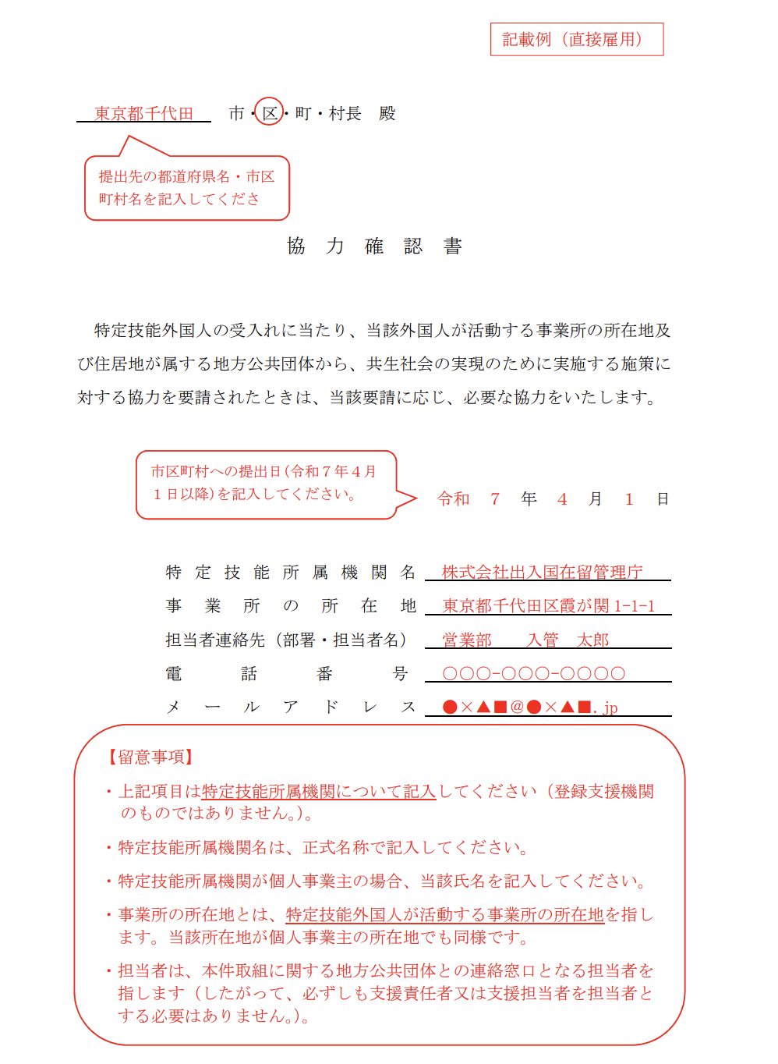
 | 事業所 協力確認書提出状況
 | 未提出の場合、下記A,Bどちらかにチェックと、ピンクの箇所に情報をご入力ください。
 | ご提出済みや、自社にてご対応いただく場合は提出日から右の欄を全てご入力ください。
 | FALSE | A：自社にて協力確認書を提出する。
 | FALSE | B：今後弊社（株式会社Funtoco）で支援委託している人材の協力確認書の提出を無料委託する。
 | 事業所名 |  | 提出日 | 市区町村 | 担当者連絡先 (部署・担当者名) | メールアドレス

 | 貴法人で提出のご対応いただく場合：フォーマットは全国統一ですが、提出方法は各市区町村によって異なります。
 | 詳細は該当の市区町村ホームページでご確認ください。
 | ・協力確認書とは
 | ・協力確認書についてQ＆A
 | ・協力確認書フォーマットダウンロード
 | ・協力確認書記入例

1-4
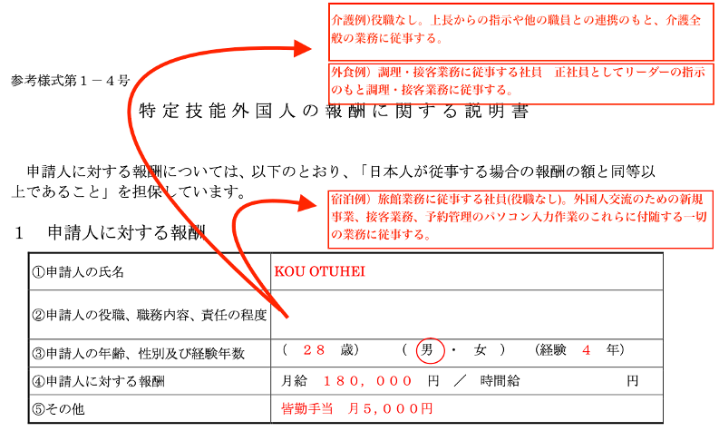
参考様式第１－４号

特定技能外国人の報酬に関する説明書

申請人に対する報酬については，以下のとおり，「日本人が従事する場合の報酬の額と同等以
上であること」を担保しています。

１ 申請人に対する報酬

①申請人の氏名 |  | 申請人氏名
②申請人の役職，職務内容，責任の程度
③申請人の年齢，性別及び経験年数 |  | ( | - | 歳) | ( | - | ) | (経験 | - | 年)
④申請人に対する報酬 |  | 月給 |  |  |  | 円／ | 時間給 |  |  | 円
⑤その他
（注意）
１ ①は，在留カード（申請人が所持していない場合は旅券）と同一の氏名を記載すること。
２ ③の経験年数は，申請人に従事させる業務に係る経験年数を記載すること。
３ ④は，月給及び時間給以外の給与形態の場合については，月給又は時間給に換算した報酬を記載すること。
また，月給又は時間給のいずれかを記載することで差し支えないが，本様式において統一して記載すること。
４ ⑤は，報酬以外の諸手当等が支給されている場合など特記すべき事項がある場合に記載すること。
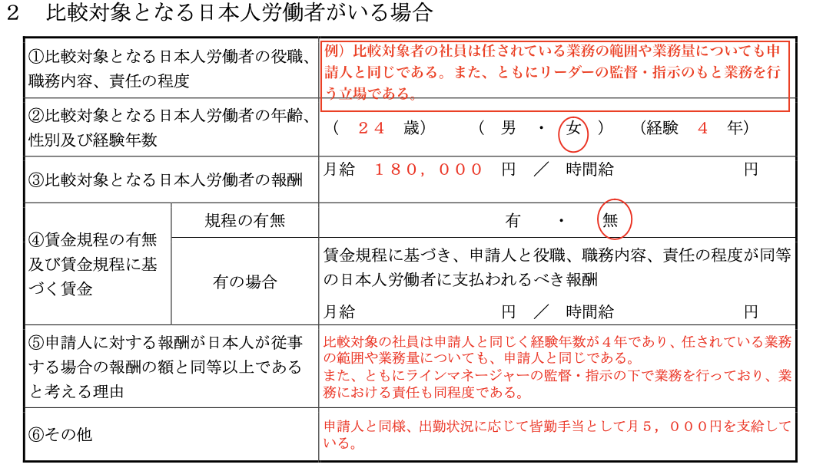
２ 比較対象となる日本人労働者がいる場合

①比較対象となる日本人労働者の役職，職務内容，責任の程度

②比較対象となる日本人労働者の年齢，性別及び経験年数 |  | ( |  | 歳) | ( |  | ) | (経験 |  | 年)

③比較対象となる日本人労働者の報酬 |  | 月給 |  |  |  | 円／ | 時間給 |  |  | 円

④賃金規程の有無及び賃金規程に基づく賃金 | 規程の有無
 | 有の場合 | 賃金規程に基づき，申請人と役職，職務内容，責任の程度が同等の日本人労働者に支払われるべき報酬
 |  | 月給 |  |  |  | 円／ | 時間給 |  |  | 円
⑤申請人に対する報酬が日本人が従事する場合の報酬の額と同等以上であると考える理由

⑥その他 |  |  |  |  |  |  |  |  |  |  | 賃金規定：『有』の場合は賃金規定写しのご用意もお願い致します。
（注意） |  |  |  |  |  |  |  |  |  |  | 労働基準法では、常時10人以上の従業員（パートを含む）を使用する会社に対して、
１ ①は，比較対象となる日本人労働者の役職，職務内容，責任の程度が，申請人と同等であることを示すこと。 |  |  |  |  |  |  |  |  |  |  | 就業規則の作成および労働基準監督署への届出を義務づけています。
２ ②の経験年数は，比較対象となる日本人労働者の経験年数を記載すること。
３ ③は，月給及び時間給以外の給与形態の場合については，月給又は時間給に換算した報酬を記載すること。
また，月給又は時間給のいずれかを記載すればよいが，本様式において統一して記載すること。
４ ④は，賃金規程を作成している場合には，必ず「有」を丸印で囲むこと。また，賃金規程に基づき，申請人と
役職，職務内容，責任の程度が同等の日本人労働者に支払われるべき報酬を具体的に記載し，当該賃金規程を
参考資料として添付すること。
５ ⑥は，報酬以外の諸手当等が支給されている場合など特記すべき事項がある場合に記載すること。
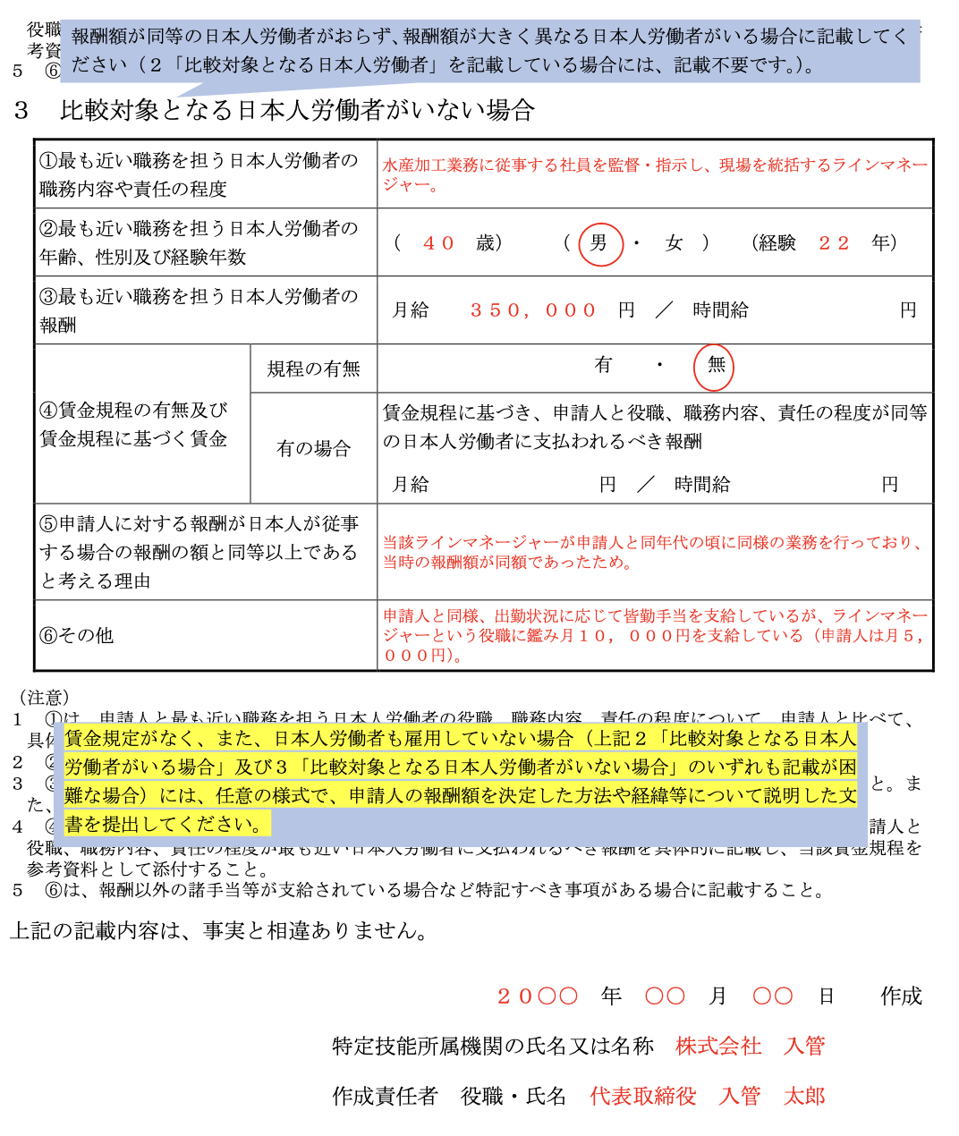

３ 比較対象となる日本人労働者がいない場合

①最も近い職務を担う日本人労働者の職務内容や責任の程度

②最も近い職務を担う日本人労働者の年齢，性別及び経験年数 |  | ( |  | 歳) | ( |  | ) | (経験 |  | 年)

③最も近い職務を担う日本人労働者の報酬 |  | 月給 |  |  |  | 円／ | 時間給 |  |  | 円

④賃金規程の有無及び賃金規程に基づく賃金 | 規程の有無
 | 有の場合 | 賃金規程に基づき，申請人と役職，職務内容，責任の程度が同等の日本人労働者に支払われるべき報酬
 |  | 月給 |  |  |  | 円／ | 時間給 |  |  | 円
⑤申請人に対する報酬が日本人が従事する場合の報酬の額と同等以上であると考える理由

⑥その他
（注意）
１ ①は，申請人と最も近い職務を担う日本人労働者の役職，職務内容，責任の程度について，申請人と比べて，
具体的にどのような差異があるのかも併せて，詳細に記載すること。
２ ②の経験年数は，申請人と最も近い職務を担う日本人労働者の経験年数を記載すること。
３ ③は，月給及び時間給以外の給与形態の場合については，月給又は時間給に換算した報酬を記載すること。
また，月給又は時間給のいずれかを記載すればよいが，本様式において統一して記載すること。
４ ④は，賃金規程を作成している場合には，必ず「有」を丸印で囲むこと。また，賃金規程に基づき，申請人と
役職，職務内容，責任の程度が最も近い日本人労働者に支払われるべき報酬を具体的に記載し，当該賃金規程を
参考資料として添付すること。
５ ⑥は，報酬以外の諸手当等が支給されている場合など特記すべき事項がある場合に記載すること。

上記の記載内容は，事実と相違ありません。

 |  |  | 2026-05-21 |  |  |  |  |  |  | 作成
 |  | 特定技能所属機関の氏名又は名称
 |  | 作成責任者氏名のふりがな | -
 |  | 作成責任者 役職・氏名

1-6
 | 参考様式第１－６号

雇 用 条 件 書

 |  |  |  |  |  |  |  |  |  |  |  |  |  |  |  |  |  |  |  |  | 2026-05-21

 | 申請者氏名 |  |  |  |  |  |  |  | 殿

 |  |  |  |  |  |  |  |  |  |  |  |  |  |  | 特定技能所属機関名
 |  |  |  |  |  |  |  |  |  |  |  |  |  |  | 所在地
 |  |  |  |  |  |  |  |  |  |  |  |  |  |  | 電話番号
 |  |  |  |  |  |  |  |  |  |  |  |  |  |  | 代表者 役職・氏名 |  |  |  |  |  |  |  |  |  | ㊞

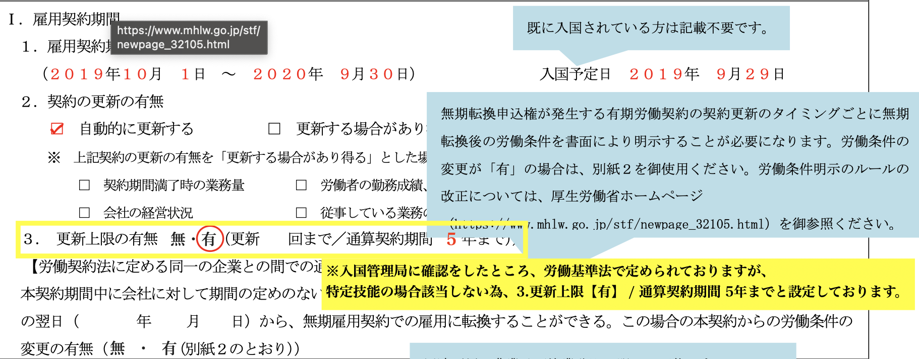
 | Ⅰ．雇用契約期間 |  |  |  |  |  |  |  |  |  |  |  |  |  |  |  |  |  |  |  |  |  |  |  |  |  | １．雇用契約期間：入国予定日:入社予定の2日前の日付を弊社で入力いたします。
 | １．雇用契約期間
 |  |  | 年 |  | 月 |  | 日 | 〜 |  |  | 年 |  | 月 |  | 日 |  | 入国予定日 |  |  |  |  | 年 |  | 月 |  | 日

 | ２．契約の更新の有無
 | FALSE | 自動的に更新する |  |  |  |  |  |  |  | FALSE | 更新する場合があり得る |  |  |  |  |  |  |  | FALSE | 契約の更新はしない
 | ※ 上記契約の更新の有無を「更新する場合があり得る」とした場合の更新の判断基準は以下のとおりとする。
 | FALSE | 契約期間満了時の業務量 |  |  |  |  |  |  |  | FALSE | 労働者の勤務成績，態度 |  |  |  |  |  |  |  | FALSE | 労働者の業務を遂行する能力
 | FALSE | 会社の経営状況 |  |  |  |  |  |  |  | FALSE | 従事している業務の進捗状況 |  |  |  |  |  |  |  | FALSE | その他（ |  |  |  |  |  | ）

 | ３． 更新上限の有無 |  |  |  |  |  |  |  | （ | □ | 無 | ■ | 有 | （最多更新 |  |  |  | 回まで／通算契約期間 |  |  |  |  | 5 | 年まで）） |  |  | ３．更新上限の有無
 | 【労働契約法に定める同一の企業との間での通算契約期間が５年を超える有期雇用契約の締結の場合】 |  |  |  |  |  |  |  |  |  |  |  |  |  |  |  |  |  |  |  |  |  |  |  |  |  | ・労働基準法で明記するよう定められていますが、
 | 本契約期間中に会社に対して期間の定めのない雇用契約（無期雇用契約）の締結の申込みをすることにより、本契約期間の末日の翌日 |  |  |  |  |  |  |  |  |  |  |  |  |  |  |  |  |  |  |  |  |  |  |  |  |  | 特定技能には直接関係がないため入管へ確認をとった情報で初期設定させていただいております。
 | （ |  |  |  |  |  |  | ） | から、無期雇用契約での雇用に転換することができる。
 | この場合の本契約からの労働条件の変更の有無 |  |  |  |  |  |  |  |  |  | （ | □ | 無 | □ | 有 | （別紙２のとおり））

 | Ⅱ．就業の場所 |  |  |  |  |  |  |  |  |  |  |  |  |  |  |  |  |  |  |  |  |  |  |  |  |  | Ⅱ．就業の場所
 | FALSE | 直接雇用（以下に記入） |  |  |  |  |  |  |  |  |  |  |  |  | FALSE | 派遣雇用（別紙「就業条件明示書」に記入 |  |  |  |  |  |  |  |  |  |  | 就業可能性がある事業所の情報を全て記入してください。
 |  |  |  |  |  |  |  |  |  |  |  |  |  |  |  |  |  |  |  |  |  |  |  |  |  |  | 複数ある場合、隣のタブ[1-6別紙→II.就業の場所一覧]へご記入ください。
 | 事業所名
 | 所在地
 | 連絡先

 | Ⅲ．従事すべき業務の内容 |  |  |  |  |  |  |  |  |  |  |  |  |  |  |  |  |  |  |  |  |  |  |  |  |  | Ⅲ．従事すべき業務の内容
 | １．分野 |  |  |  |  | （ | ◯◯◯◯分野 |  |  |  |  |  |  |  |  |  | ） |  |  |  |  |  |  |  |  |  | 分野 / 業務区分：弊社にて該当分野の文言を入力いたします。
 | ２．業務区分 |  |  |  |  | （ | ◯◯◯◯◯◯◯◯◯◯ |  |  |  |  |  |  |  |  |  | ）

 | Ⅳ．労働時間等
 | １．始業・終業の時刻等
 |  | (1)始業（ |  |  |  | 時 |  | 分 | ） |  | 終業（ |  | 時 |  | 分 | ） |  |  |  |  | （1日の所定労働時間数 |  |  | 時間 |  | 分)

 | (2) 【次の制度が労働者に適用される場合】 |  |  |  |  |  |  |  |  |  |  |  |  |  |  |  |  |  |  |  |  |  |  |  |  |  | Ⅳ．労働時間等
 | FALSE | 変形労働時間制 |  |  |  |  | ： | ( |  |  |  |  |  |  |  |  | ） | 単位の変形労働時間制 |  |  |  |  |  |  |  |  | 変形労働時間制：1年の場合、年間カレンダー・協定書の写しをデータお送りください。

 | ※１年単位の変形労働時間制を採用している場合には，乙が十分に理解できる言語を併記した年間カレンダーの
 | 写し及び労働基準監督署へ届け出た変形労働時間制に関する協定書の写しを添付する。

 | FALSE | 交代制として，次の勤務時間の組合せによる。
 | 始業 （ |  |  | 時 |  | 分） |  | 終業( |  | 時 |  | 分） |  | （適用日： |  |  |  | ,１日の所定労働時間 |  |  |  |  |  | 時間 |  | 分)
 | 始業 （ |  |  | 時 |  | 分） |  | 終業( |  | 時 |  | 分） |  | （適用日： |  |  |  | ,１日の所定労働時間 |  |  |  |  |  | 時間 |  | 分)
 | 始業 （ |  |  | 時 |  | 分） |  | 終業( |  | 時 |  | 分） |  | （適用日： |  |  |  | ,１日の所定労働時間 |  |  |  |  |  | 時間 |  | 分)
 | 始業 （ |  |  | 時 |  | 分） |  | 終業( |  | 時 |  | 分） |  | （適用日： |  |  |  | ,１日の所定労働時間 |  |  |  |  |  | 時間 |  | 分)
 | 始業 （ |  |  | 時 |  | 分） |  | 終業( |  | 時 |  | 分） |  | （適用日： |  |  |  | ,１日の所定労働時間 |  |  |  |  |  | 時間 |  | 分)
 | 始業 （ |  |  | 時 |  | 分） |  | 終業( |  | 時 |  | 分） |  | （適用日： |  |  |  | ,１日の所定労働時間 |  |  |  |  |  | 時間 |  | 分)
 | 始業 （ |  |  | 時 |  | 分） |  | 終業( |  | 時 |  | 分） |  | （適用日： |  |  |  | ,１日の所定労働時間 |  |  |  |  |  | 時間 |  | 分)
 | 始業 （ |  |  | 時 |  | 分） |  | 終業( |  | 時 |  | 分） |  | （適用日： |  |  |  | ,１日の所定労働時間 |  |  |  |  |  | 時間 |  | 分)
 | 始業 （ |  |  | 時 |  | 分） |  | 終業( |  | 時 |  | 分） |  | （適用日： |  |  |  | ,１日の所定労働時間 |  |  |  |  |  | 時間 |  | 分)

 | 交代勤務制の備考：

 | ２．休憩時間 |  |  |  | （ |  |  |  | 分） |  |  |  | 夜勤の場合（ |  |  | 分 | ）
 | ３．所定労働時間数
 |  | ①週（ |  |  |  | 時間 |  |  | 分 | ）②月（ |  |  |  | 時間 |  |  | 分） ③年（ |  |  |  |  | 時間 |  |  | 分 | ）
 | ４．所定労働日数 |  |  |  |  |  | ①週（ |  |  | 日 | ） |  |  | ②月（ |  |  | 日 | ) |  |  | ③年（ |  |  | 日 | )
 | ５．所定時間外労働の有無 |  |  |  |  |  |  | FALSE | 有 |  | FALSE | 無

 |  |  |  |  | ○詳細は，就業規則 第 |  |  |  |  |  |  | 条～第 |  |  | 条, 第 |  |  | 条～第 |  |  | 条，第 |  | 条～第 |  |  | 条
 | Ⅴ．休日
 | 1．定例日：毎週 |  |  |  |  |  | 曜日、日本の国民の祝日，その他（ |  |  |  |  |  |  |  |  |  |  | ）（年間合計休日日数 |  |  |  |  |  |  | 日 | ）

 | ２．非定例日： |  |  | FALSE | 週あたり |  | FALSE | 月あたり |  |  |  |  | 日， | その他 |  |  | （ |  |  |  |  |  |  |  |  | )
 |  |  |  |  | ○詳細は，就業規則 第 |  |  |  |  |  |  | 条～第 |  |  | 条, 第 |  |  | 条～第 |  |  | 条，第 |  | 条～第 |  |  | 条
 | Ⅵ．休暇
 | １．年次有給休暇 |  |  |  |  |  | ６か月継続勤務した場合→ |  |  |  |  |  |  |  | 日
 |  |  |  |  |  |  | 継続勤務６か月未満の年次有給休暇（ |  |  |  |  |  |  | FALSE | 有 | FALSE | 無）→ |  |  |  | か月経過で |  |  |  | 日

 | ２．その他の休暇 |  |  |  |  |  | 有給（ |  |  |  |  |  |  |  | ） |  | 無給（ |  |  |  |  |  |  |  |  | )
 | ３．一時帰国休暇 乙が一時帰国を希望した場合は，上記１及び２の範囲内で必要な休暇を取得させることとする。

 |  |  |  |  | ○詳細は，就業規則 第 |  |  |  |  |  |  | 条～第 |  |  | 条, 第 |  |  | 条～第 |  |  | 条，第 |  | 条～第 |  |  | 条
 | Ⅶ．賃金 |  |  |  |  |  |  |  |  |  |  |  |  |  |  |  |  |  |  |  |  |  |  |  |  |  | Ⅶ．賃金
 | １．基本賃金 |  |  | □ | 月給（ |  |  |  |  |  | 円） | □ | 日給( |  |  |  |  | 円） | □ | 時間給（ |  |  |  |  | 円） |  | 参考様式第１－６号別紙へご記入お願いいたします。
 |  | ※詳細は別紙のとおり
 | ２．諸手当（時間外労働の割増賃金は除く）
 |  | 参考様式第１－６号 別紙参照 |  |  |  |  |  |  |  |  |  |  |  |  |  |  |  |  |  |  |  |  |  |  |  | )

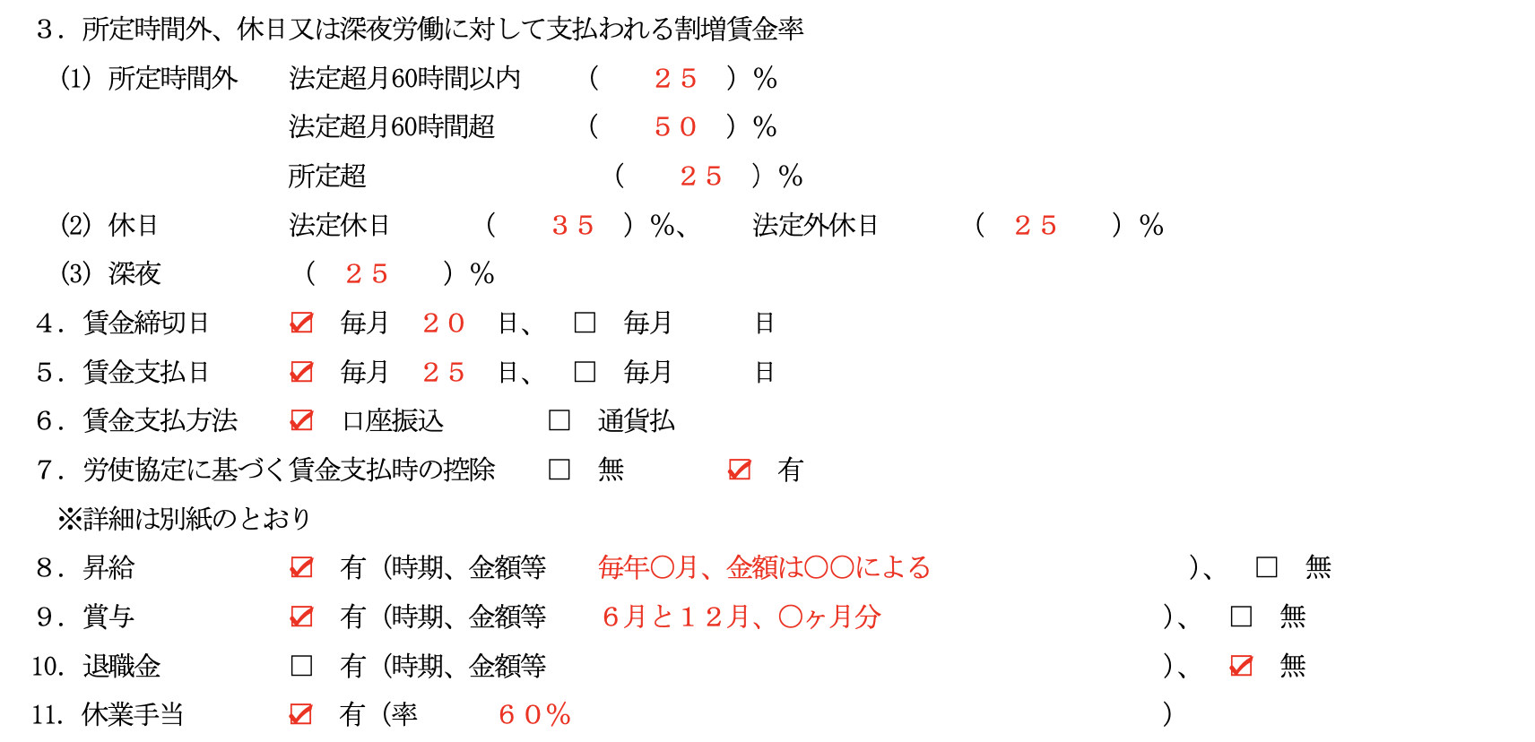
 | ３．所定時間外，休日又は深夜労働に対して支払われる割増賃金率

 |  | (1) 所定時間外 法定超月60時間以内 |  |  |  |  |  |  |  | （ |  |  |  | ）％
 |  |  |  |  |  | 法定超月60時間超 |  |  |  | （ |  |  |  | ）％
 |  |  |  |  |  | 所定超 |  |  |  | （ |  |  |  | ）％
 |  | (2) 休日 法定休日 （ |  |  |  |  |  |  |  |  |  | ）％， 法定外休日 |  |  |  | （ |  |  |  |  | ）％
 |  | (3) 深夜 |  |  | （ |  |  |  | ）％
 | ４．賃金締切日 |  |  |  |  |  | FALSE | 毎月 |  |  | 日、 |  |  | FALSE | 毎月 |  |  | 日
 | ５．賃金支払日 |  |  |  |  |  | FALSE | 毎月 |  |  | 日、 |  |  | FALSE | 毎月 |  |  | 日
 | ６．賃金支払方法 |  |  |  |  |  | FALSE | 口座振込 |  |  |  |  |  | FALSE | 通貨払
 | ７．労使協定に基づく賃金支払時の控除 |  |  |  |  |  |  |  |  |  |  |  |  | FALSE | 無 | FALSE | 有 |  | ※詳細は別紙のとおり
 | ８．昇給 |  |  | FALSE | 有（時期，金額等 |  |  |  |  |  |  |  |  |  |  |  |  |  |  |  |  | ）， | FALSE | 無
 | ９．賞与 |  |  | FALSE | 有（時期，金額等 |  |  |  |  |  |  |  |  |  |  |  |  |  |  |  |  | ）， | FALSE | 無
 | 10．退職金 |  |  | FALSE | 有（時期，金額等 |  |  |  |  |  |  |  |  |  |  |  |  |  |  |  |  | ）， | FALSE | 無
 | 11. 休業手当 |  |  | TRUE | 有（率 |  | 60 |  |  | %） | FALSE | 無 |  |  |  |  |  |  |  |  |  |  |  |  |  |  | Ⅶ．賃金
 | Ⅷ．退職に関する事項
 | １．自己都合退職の手続（退職する |  |  |  |  |  |  |  |  |  |  | 前に |  |  |  |  |  |  |  |  | 等に届けること）
 | ２．解雇の事由及び手続
 | 解雇は，やむを得ない事由がある場合に限り少なくとも30日前に予告をするか，又は30日分以上の平均賃金を支払って解雇する。特定技能外国人の責めに帰すべき事由に基づいて解雇する場合には，所轄労働基準監督署長の認定を受けることにより予告も平均賃金の支払も行わず即時解雇されることもあり得る。
 |  |  |  |  | ○詳細は，就業規則 第 |  |  |  |  |  |  | 条～第 |  |  | 条, 第 |  |  | 条～第 |  |  | 条，第 |  | 条～第 |  |  | 条
 | Ⅸ．その他 |  |  |  |  |  |  |  |  |  |  |  |  |  |  |  |  |  |  |  |  |  |  |  |  |  | Ⅸ．その他
 | １．社会保険の加入状況・労働保険の適用状況（ |  |  |  |  |  |  |  |  | TRUE | 厚生年金， |  |  | TRUE | 健康保険， |  |  | TRUE | 雇用保険， |  | TRUE | 労災保険, |  |  |  |  | ２．雇入れ時の健康診断 / ３．初回の定期健康診断
 |  |  |  |  |  |  |  |  |  | FALSE | 国民年金， |  |  | FALSE | 国民健康保険， |  |  | FALSE | その他（ |  |  |  |  |  |  | )) | 申請前にご本人が受診される日付をもとに弊社で設定いたします。
 | ２．雇入れ時の健康診断 |  |  |  |  |  |  |  |  |  |  | 年 |  |  | 月 |  |  |  |  |  |  |  |  |  |  |  | Ⅸ．その他
 | ３．初回の定期健康診断 |  |  |  |  |  |  |  |  |  |  | 年 |  |  | 月 |  |  | （その後 |  |  |  |  |  | ごとに実施） |  |  | 5.甲：特定技能所属機関・乙：特定技能外国人となります。
 | ４．雇用管理の改善等に関する事項に係る相談窓口
 |  |  | 部署名: |  |  |  |  |  | 担当者職氏名: |  |  |  |  |  |  |  |  |  |  | (連絡先: |  |  |  |  |  | )
 | ５．本契約終了後に乙が帰国するに当たり、乙が帰国旅費を負担することができないときは、甲が当該旅費を負担するとともに、
 |  | 帰国が円滑になされるよう必要な措置を講じることとする。
 | 受取人（署名）

 | 以上のほかは、当社就業規則による。就業規則を確認できる場所や方法（ |  |  |  |  |  |  |  |  |  |  |  |  |  |  |  |  |  |  |  |  |  |  |  |  | ）

1-6別紙
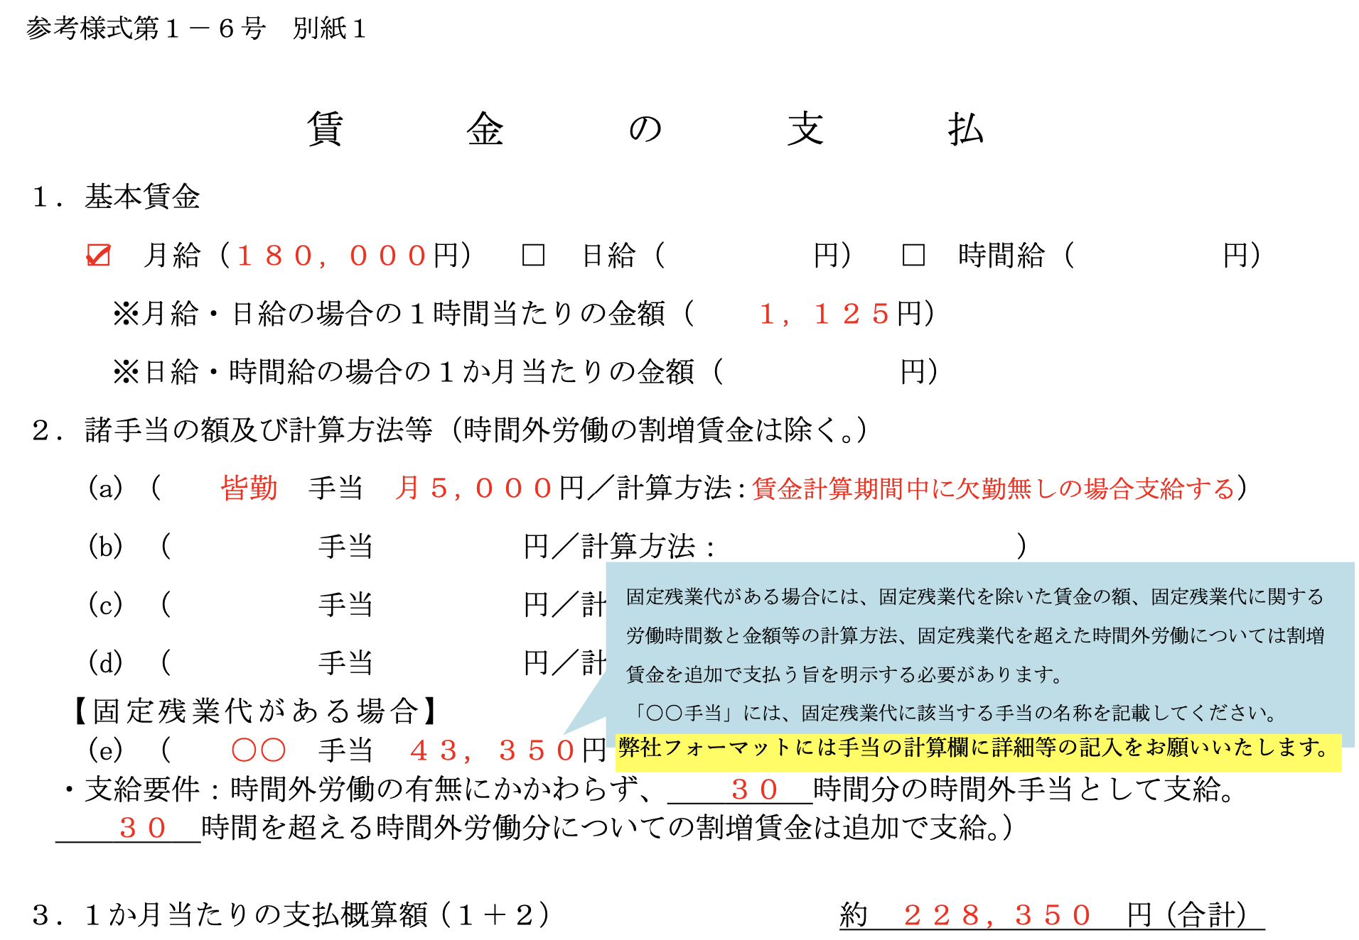
 | 参考様式第１－６号 別紙
賃 金 の 支 払

 | １．基本賃金
 |  | FALSE | 月給（ | 円） |  | FALSE | 日給（ |  |  |  | 円） |  | FALSE | 時間給（ |  |  | 円）
 |  |  | ※月給・日給の場合の１時間当たりの金額 |  |  |  |  |  |  | （ |  |  |  |  | 円）
 |  |  | ※日給・時間給の場合の１か月当たりの金額 |  |  |  |  |  |  | （ |  |  |  |  | 円）
 | ２．諸手当の額及び計算方法（時間外労働の割増賃金は除く。）
 | (a) ( |  |  | 手当 |  |  |  | 円／計算方法： |  |  |  |  |  |  |  |  |  | ）
 | (b) ( |  |  | 手当 |  |  |  | 円／計算方法： |  |  |  |  |  |  |  |  |  | ）
 | (c) ( |  |  | 手当 |  |  |  | 円／計算方法： |  |  |  |  |  |  |  |  |  | ）
 | (d) ( |  |  | 手当 |  |  |  | 円／計算方法： |  |  |  |  |  |  |  |  |  | ）
 | (e) ( |  |  | 手当 |  |  |  | 円／計算方法： |  |  |  |  |  |  |  |  |  | ）
 | (f) ( |  |  | 手当 |  |  |  | 円／計算方法： |  |  |  |  |  |  |  |  |  | ）
 | (g) ( |  |  | 手当 |  |  |  | 円／計算方法： |  |  |  |  |  |  |  |  |  | ）
 | (h) ( |  |  | 手当 |  |  |  | 円／計算方法： |  |  |  |  |  |  |  |  |  | ）
 |  |  |  |  |  |  |  |  |  |  |  |  |  |  |  |  |  |  | ３．1か月当たりの支払概算額（1＋2） 夜勤等のその他変動する金額はご本人と相違がないよう、 含めず計算することをお勧めします。
 | ３．１か月当たりの支払概算額（１＋２） |  |  |  |  |  |  |  |  |  | 約 | 0 |  |  |  | 円(合計) |  |  | ※海外からミャンマーの方を受け入れされる場合 ミャンマーの労働局から労働者として出国許可の手続きを行います。 スムーズにお手続きが完了するよう、現地会社で定められた最低18万円以上の概算支給額が必要となります。

 | ４．賃金支払時に控除する項目
 |  | (a) 税 金 |  |  |  |  |  |  |  |  | （約 |  |  |  |  | 円） |  |  | ４．賃金支払時に控除する項目
 |  | (b) 社会保険料 |  |  |  |  |  |  |  |  | （約 |  |  |  |  | 円） |  |  | (a)税金〜(c)雇用保険料は概算額ですので 空欄でいただき弊社にて金額を入力させていただくことも可能です。
 |  | (c) 雇用保険料 |  |  |  |  |  |  |  |  | （約 |  |  |  |  | 円）
 |  | (d) 食 費 |  |  |  |  |  |  |  |  | （約 |  |  |  |  | 円） |  |  | (d)食費以降は徴収する項目がある場合ご記入くださいませ。
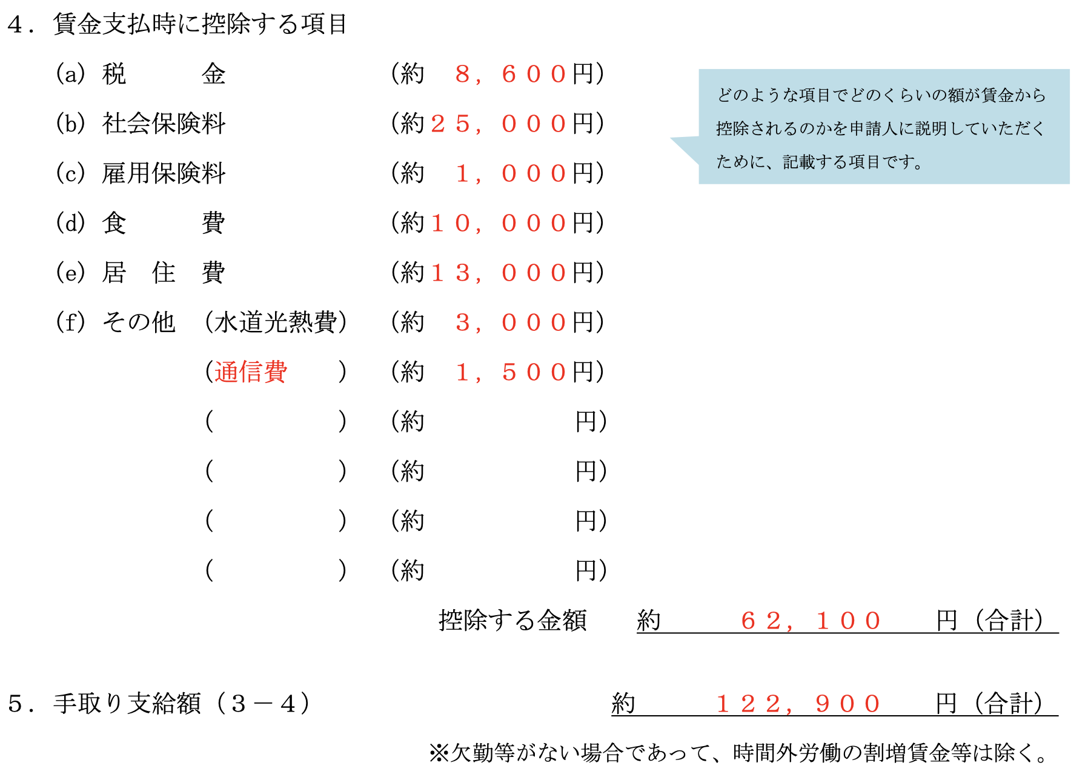
 |  | (e) 居 住 費 |  |  |  |  |  |  |  |  | （約 |  |  |  |  | 円） |  |  | (e)居住費：法人様でご契約をいただく場合は、周辺物件の相場でおおよその金額をご記入くださいませ。
 |  | (f) その他 （水道光熱費） |  |  |  |  |  |  |  |  | （約 |  |  |  |  | 円）
 |  | ( |  | ) |  |  |  |  |  |  | （約 |  |  |  |  | 円）
 |  | ( |  | ) |  |  |  |  |  |  | （約 |  |  |  |  | 円）
 |  | ( |  | ) |  |  |  |  |  |  | （約 |  |  |  |  | 円）
 |  |  |  |  |  |  |  |  | 控除する金額 |  |  |  | 約 | 0 |  | 円(合計)
 | ５．手取り支給額（３－４） |  |  |  |  |  |  |  |  |  | 約 | 0 |  |  |  | 円(合計)

 |  | ※欠勤等がない場合であって，時間外労働の割増賃金等は除く
 | 参考様式第1-6号 - 別紙
 | II.就業の場所一覧
 | 事業所名 |  |  |  | 所在地 |  |  |  |  |  |  |  |  |  | 連絡先
 | 0
 | 0
 | 0
 | 0
 | 0

1-11-1
参考様式第１－１１－１号
特定技能所属機関概要書
 | １ 所属役員 |  |  |  |  |  |  |  |  |  |  |  |  |  |  | エクセル右隣のタブ[1-11-1別紙]にご記入くださいませ。
 | 役員氏名/ふりがな/役職名 1-11-1別紙参照

 | （注意）
 | 役員が複数名いる場合は，その全てについて記載すること。 なお，役員を記載しきれない場合は，「別紙のとおり」と記載し，別紙を添付することとして差し支えない。

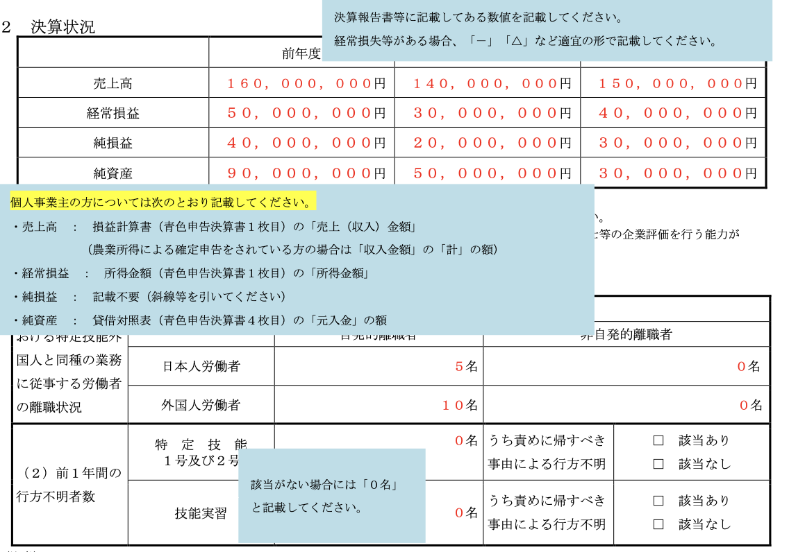
 | 2 決算状況
 |  |  | 前年度 |  |  |  | 前々年度 |  |  |  |  | 前々々年度
 | 売上高 |  |  |  |  | 円 |  |  |  |  | 円 |  |  |  | 円
 | 経常損益 |  |  |  |  | 円 |  |  |  |  | 円 |  |  |  | 円
 | 純損益 |  |  |  |  | 円 |  |  |  |  | 円 |  |  |  | 円
 | 純資産 |  |  |  |  | 円 |  |  |  |  | 円 |  |  |  | 円
 | （注意）
 | １ 個人事業主の場合には，純資産の欄に所得税青色申告決算書の貸借対照表における元入金を記載してください。
 | ２ 前年度末において債務超過（純資産の欄がマイナス）がある場合には，中小企業診断士，税理士，公認会計士等の企業評価を行う能力があると認められる
 | 公的資格を有する第三者が改善の見通しについて評価を行った書面を添付してください。

 | ３ 基準適合性に係る事項
 | （１）過去１年における特定技能外国人と同種の業務に従事する労働者の離職状況 |  |  |  |  |  | 離職理由
 |  |  |  |  |  |  | 自発的離職者 |  |  |  |  | 非自発的離職者
 |  |  | 日本人労働者 |  |  |  |  |  |  |  | 名 |  |  |  | 名
 |  |  | 外国人労働者 |  |  |  |  |  |  |  | 名 |  |  |  | 名
 | （２）前１年間の行方不明者数 |  | 特定技能 １号及び２号 |  |  |  |  |  |  |  | 名 | うち責めに帰すべき事由による行方不明 | FALSE | 該当あり
 |  |  |  |  |  |  |  |  |  |  |  |  | FALSE | 該当なし
 |  |  | 技能実習 |  |  |  |  |  |  |  | 名 | うち責めに帰すべき事由による行方不明 | FALSE | 該当あり
 |  |  |  |  |  |  |  |  |  |  |  |  | FALSE | 該当なし
 | （注意）
 | １ （１）の「自発的離職」とは，特定技能外国人の自己都合による転職や退職をいい，「非自発的離職」とは，特定技能所属機関の経営上の都合により，
 | 人員整理を行うために希望退職を募集したり又は退職勧奨を行った場合等をいう。
 | ２ （１）の「外国人労働者」とは，入管法別表第１の１，２及び５の表（就労資格に限る）の在留資格をもって在留する者をいう。
 | ３ （２）は，特定技能所属機関が雇用する特定技能外国人の過去１年間における行方不明者の発生状況について，行方不明者が発生している場合はその発生
 | 人数を，発生していない場合は０名と記載すること。また，特定技能所属機関の責めに帰すべき事由により行方不明者が発生している場合は「該当あり」
 | に，特定技能所属機関の責めによらない理由で行方不明者が発生している場合は「該当なし」にチェックすること。
 | ４ （２）は，特定技能所属機関が，技能実習制度における実習実施者である場合は，過去１年間における技能実習生の行方不明者の発生状況についても記載すること。

 | ４ 中長期在留者の受入れ実績等（１号特定技能外国人支援計画の全部の実施を登録支援機関に委託する場合は記載不要） |  |  |  |  |  |  |  |  |  |  |  |  |  |  | 4中長期在留者の・・・から下は記入不要です。
 | (１) □ | 過去２年間に中長期在留者（注）の受入れ又は管理を適正に行った実績を有すること |  |  |  |  | 受入れ人数 |  |  |  |  | 受入れ期間中の法令遵守
 |  |  |  |  | 直近１年前 |  |  |  |  |  | 名 | □ 法令遵守
 |  |  |  |  |  |  |  |  |  |  |  | □ 法令違反・行政指導あり
 |  |  |  |  | 直近2 年前 |  |  |  |  |  | 名 | □ 法令遵守
 |  |  |  |  |  |  |  |  |  |  |  | □ 法令違反・行政指導あり
 |  |  |  |  | 添付書類 |  | ※以下の添付書類を提出すること。 ただし、監理団体として実習監理を行っている場合や登録支援機関として１号特定 技能外国人の支援を行っている場合は、添付書類の提出不要。 □受け入れた中長期在留者リスト（参考様式第１－１１－２号）
 |  |  |  |  | 生活相談業務の内容
 | (２) □ | 支援責任者及び支援担当者が過去２年間に中長期在留者（注）の生活相談業務に従事した経験を有すること |  |  | 支援責任者 | 生活相談 業務期間 | 年 月 日 〜 年 月 日
 |  |  |  |  |  | 生活相談 業務に従事した機関 | 機関名称：
 |  |  |  |  |  |  | 所在地：
 |  |  |  |  |  | 生活相談 業務内容 | ※以下いずれか１つ以上にチェックマークを付すこと。
 |  |  |  |  |  |  | □ 生活に必要な契約に係る支援に関するもの
 |  |  |  |  |  |  | □ 生活オリエンテーションに関するもの
 |  |  |  |  |  |  | □ 定期的な面談に関するもの
 |  |  |  |  |  |  | □ その他（ ）
 |  |  |  |  |  | 報酬の有無 | □ | 有 | □ | 無
 |  |  |  |  |  | 添付書類 | ※以下の添付書類を提出すること。
 |  |  |  |  |  |  | 必須 | □ 生活相談業務を行った中長期在留者リスト（参考様式第１－１１－３号）
 |  |  |  |  |  |  | いずれか | ※生活相談の対象者の所属機関が同一の場合
 |  |  |  |  |  |  |  | □当該機関で生活相談業務に従事したこと及びその期間を証する書類
 |  |  |  |  |  |  |  | ※生活相談の対象者の所属機関が同一でない場合
 |  |  |  |  |  |  |  | □対象者の生活相談業務に係る契約書及びその契約に基づき報酬を受けたことを証する書類
 |  |  |  |  |  |  |  | □ その他（ ）
 | (２) □ | 支援責任者及び支援担当者が過去２年間に中長期在留者（注）の生活相談業務に従事した経験を有すること |  |  | 支援担当者 | 生活相談 業務期間 | 年 月 日 〜 年 月 日
 |  |  |  |  |  | 生活相談 業務に従事した機関 | 機関名称：
 |  |  |  |  |  |  | 所在地：
 |  |  |  |  |  | 生活相談 業務内容 | ※以下いずれか１つ以上にチェックマークを付すこと。
 |  |  |  |  |  |  | □ 生活に必要な契約に係る支援に関するもの
 |  |  |  |  |  |  | □ 生活オリエンテーションに関するもの
 |  |  |  |  |  |  | □ 定期的な面談に関するもの
 |  |  |  |  |  |  | □ その他（ ）
 |  |  |  |  |  | 報酬の有無 | □ | 有 | □ | 無
 |  |  |  |  |  | 添付書類 | ※以下の添付書類を提出すること。
 |  |  |  |  |  |  | 必須 | □ 生活相談業務を行った中長期在留者リスト（参考様式第１－１１－３号）
 |  |  |  |  |  |  | いずれか | ※生活相談の対象者の所属機関が同一の場合
 |  |  |  |  |  |  |  | □当該機関で生活相談業務に従事したこと及びその期間を証する書類
 |  |  |  |  |  |  |  | ※生活相談の対象者の所属機関が同一でない場合
 |  |  |  |  |  |  |  | □対象者の生活相談業務に係る契約書及びその契約に基づき報酬を受けたことを証する書類
 |  |  |  |  |  |  |  | □ その他（ ）
 | (３) □ | （１）及び（２）に掲げるもののほか、これらの者と同程度に支援業務を適正に実施することができること |  |  | 添付書類 |  |  | □この欄に該当することを立証する資料 |  |  |  | 過去５年間に労働基準監督署から是正勧告を受けたことの有無
 |  |  |  |  |  |  |  |  |  |  |  | □ 是正勧告あり □ 是正勧告なし
 | （注意）
 | １ 本欄は（１）から（３）欄の該当するものにチェックマークを付した上，記載すること。
 | ２ 「中長期在留者」とは，入管法別表第１の１，２及び５（就労資格に限る）の在留資格を有する者をいう。
 | ３ （１）欄の「適正に行った」とは，入管法，技能実習法及び労働基準法など出入国又は労働に関する法令の規定に違反したことにより，
 | ①刑に処せられたこと，②行政処分を受けたことのほか，③技能実習法上の改善命令又は技能実習法施行前の旧技能実習制度における
 | 改善指導（旧上陸基準省令の１６号イからソまでのいずれかに該当するものに限る。）を受けていないことをいう。適正に行っている場合
 | は「法令遵守」に，適正に行っていない場合は「法令違反・行政指導あり」にチェックマークを付すこと。

 | ５ 支援体制に関する事項（１号特定技能外国人支援計画の全部の実施を登録支援機関に委託する場合は記載不要。）
 |  | 支援対象者（申請人） |  |  |  | 支援責任者 |  |  |  |  | 支援担当者
 |  | 氏名 |  | 所属部署 |  | 氏名 |  |  | 所属部署 |  | 氏名 |  |  | 所属部署
 | 1
 | 2
 | 3
 | （注意）申請人全員について記載しきれない場合は，「別紙のとおり」と記載し，別紙を添付することとして差し支えない。上記の記載内容は，事実と相違ありません。

 |  |  |  |  | 作成年月日 | 2026-05-21
 |  |  |  |  | 特定技能所属機関の氏名又は名称 | 0
 |  |  |  |  | 作成責任者 役職・氏名 | 0 |  |  |  |  | 0

1-11-1別紙
 |  |  | 作成責任者 役職・氏名
参考様式第１－１１－１号別紙 |  |  |  |  |  | ・役員が複数名いる場合は，全役員をご記入ください。 ・医療法人・社会福祉法人の場合は理事・監事までの方をご記入ください。評議員の方は記入不要です。 ・こちらの書類と履歴事項全部証明書に不一致が見受けられる場合、出入国在留管理局から確認を受ける場合がございます。 その際はご協力いただけますようよろしくお願いいたします。

 | No． | 氏名 |  | ふりがな | 役職
 | 1
 | 2
 | 3
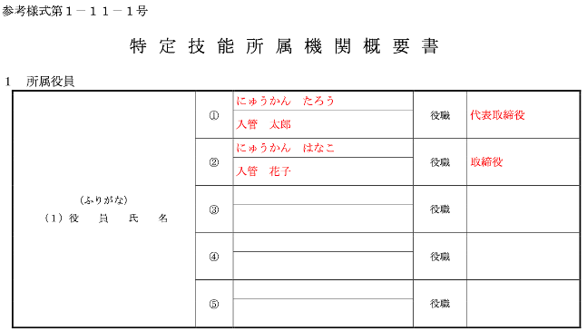
 | 4
 | 5
 | 6
 | 7
 | 8
 | 9
 | 10
 | 11
 | 12
 | 13
 | 14
 | 15

【介護分野】事業所概要1
 |  |  |  |  |  |  |  |  |  | 介護分野の場合のみ記入
分野参考様式第１－２号 |  |  |  |  |  |  |  |  |  | 直近で就業予定の事業所のみご記入くださいませ。
 |  |  |  |  |  |  |  |  |  | ポイント：②特定技能外国人の人数が、③日本人を超えていないこと。
介護分野における業務を行わせる事業所の概要書 |  |  |  |  |  |  |  |  |  | 協議会入会申請時にこちらの「介護分野における業務を行わせる事業所の概要書(1-2号)」と、「指定通知書」をご用意ください。
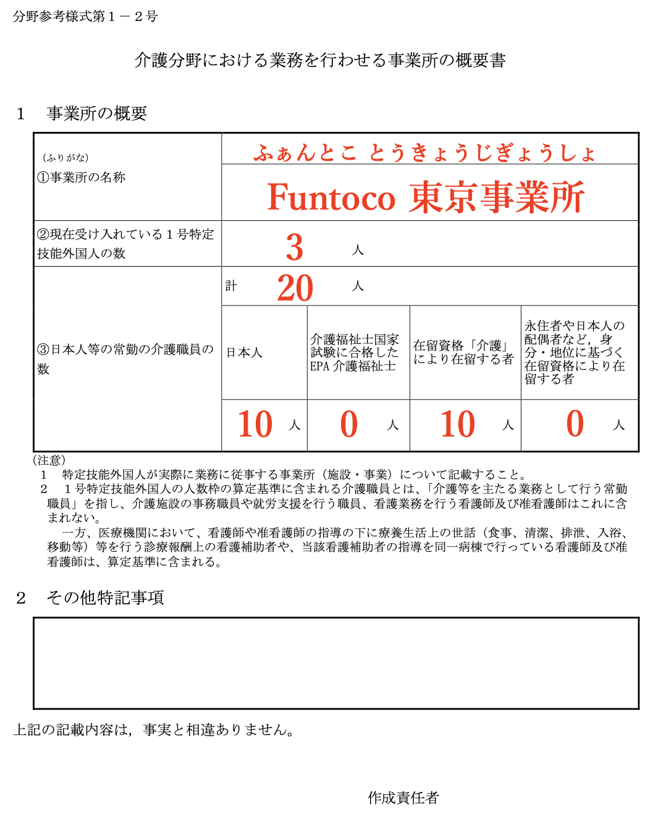
１ 事業所の概要
（ふりがな） ①名称
 | 0

②現在受け入れている１号特定技能外国人の数 |  |  |  | 人
③日本人等の常勤の介護職員の数 | 計 | 0 |  | 人
 | 日本人 |  |  | 介護福祉士国家試験に合格したEPA介護福祉士 |  | 在留資格「介護」により在留する者 |  | 永住者や日本人の配偶者など，身分・地位に基づく在留資格により在留する者

 |  |  | 人 |  | 人 |  | 人 |  | 人
（注意）
１ 特定技能外国人が実際に業務に従事する事業所（施設・事業）について記載すること。 ２ １号特定技能外国人の人数枠の算定基準に含まれる介護職員とは、「介護等を主たる業務として行う常勤職員」を指し、介護施設の事務職員や就労支援を行う職員、看護業務を行う看護師及び准看護師はこれに含まれない。 一方、医療機関において、看護師や准看護師の指導の下に療養生活上の世話（食事、清潔、排泄、入浴、移動等）等を行う診療報酬上の看護補助者や、当該看護補助者の指導を同一病棟で行っている看護師及び准看護師は、算定基準に含まれる。

２ その他特記事項

上記の記載内容は，事実と相違ありません。

 |  |  |  | 作成年月日 |  | 2026-05-21
 |  |  |  | ふりがな |  | 0
 |  |  |  | 作成責任者 |  | 0

